Лист1
Рейтинг интернет-браузеров по сентябрь

 | 2015 | 2016 | 2017
MS Internet Explorer | 31.2% | 5.3% | 3%
Firefox | 25.4% | 16.3% | 21%
Google Chrome | 29.6% | 6.8% | 18%
Safari | 12% | 17% | 8%
Other | 11% | 3% | 31%
бх | 3% | 40% | 34%
IQ | 2% | 8% | 16%

Лист2
Тема: "Анатомия"

 | По вертикали |  |  |  |  |  |  |  |  |  | не доделано |  |  |  | По горизонтали
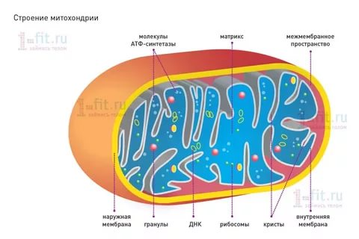
 | 1. Тонкая наружная ткань кожи |  |  |  |  |  |  |  |  |  |  |  |  |  | 3. В какой жидкости плавают клеточные структуры

 | 0 | 0 | 0 | 0 | 0 | 0 | 0 | 0 | 0 |  |  |  |  | Не правильно | 0 | 0 | 0 | 0 | 0 | 0 | 0 | 0 | 0 | 0 |  | Не правильно

 | 2. Именно эта часть мышцы активно сокращается, создавая тянущую силу |  |  |  |  |  |  |  |  |  |  |  |  |  | 7. Эти пузырьки - пищеварительная система клетки

 | 0 | 0 | 0 | 0 | 0 | 0 | 0 | 0 | 0 | 0 | 0 |  |  | Не правильно | 0 | 0 | 0 | 0 | 0 | 0 | 0 | 0 |  |  |  | Не правильно

 | 4. Этот тупичок толстой кишки не участвует в пищеварении, |  |  |  |  |  |  |  |  |  |  |  |  |  | 8. Часть мозга, контролирует голод, жажду, температуру тела
 | но, возможно, нужен для хранения полезных бактерий и защиты от вредных микробов
 |  |  |  |  |  |  |  |  |  |  |  |  |  |  | 0 | 0 | 0 | 0 | 0 | 0 | 0 | 0 | 0 | 0 | 0 | Не правильно
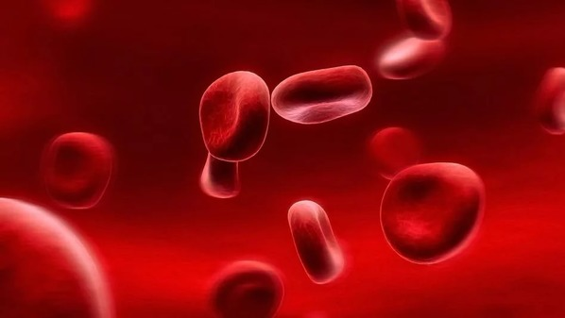
 | 0 | 0 | 0 | 0 | 0 | 0 | 0 | 0 | 0 |  |  |  |  | Не правильно
 |  |  |  |  |  |  |  |  |  |  |  |  |  |  | 13. Клетка, защищающая организм от бактерий и вирусов
 | 5. Отвечает за равновесие и координацию тела
 |  |  |  |  |  |  |  |  |  |  |  |  |  |  | 0 | 0 | 0 | 0 | 0 | 0 | 0 | 0 |  |  |  | Не правильно
 | 0 | 0 | 0 | 0 | 0 | 0 | 0 | 0 |  |  |  |  |  | Не правильно
 |  |  |  |  |  |  |  |  |  |  |  |  |  |  | 14. Эти штуки вроде пальмовых стволов торчат из твоей кожи
 | 6. Сердце - это мышечный … что
 |  |  |  |  |  |  |  |  |  |  |  |  |  |  | 0 | 0 | 0 | 0 | 0 |  |  |  |  |  |  | Не правильно
 | 0 | 0 | 0 | 0 | 0 |  |  |  |  |  |  |  |  | Не правильно
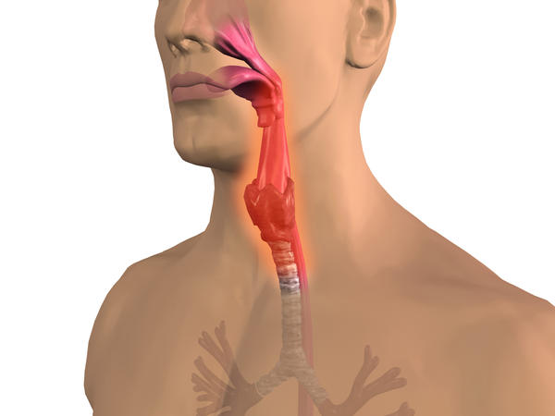
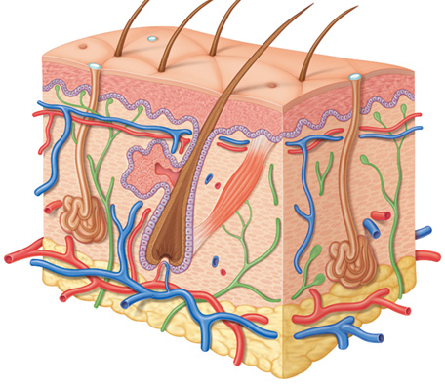
 |  |  |  |  |  |  |  |  |  |  |  |  |  |  | 15. Язык проталкивает сюда пережёванную, смоченную
 | 9. Какой тип движения толкает пищу по кишечнику |  |  |  |  |  |  |  |  |  |  |  |  |  | слюной пищу

 | 0 | 0 | 0 | 0 | 0 | 0 | 0 | 0 | 0 | 0 | 0 | 0 | 0 | Не правильно | 0 | 0 | 0 | 0 | 0 | 0 |  |  |  |  |  | Не правильно

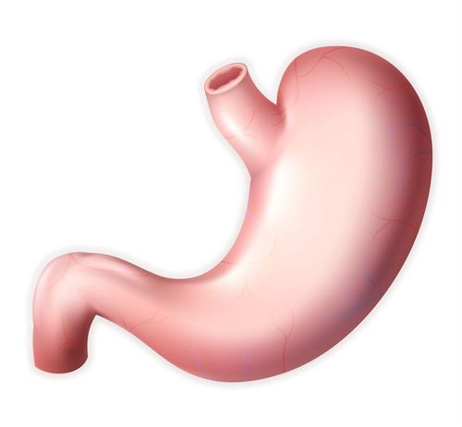
 | 10. Как называются мешочки, образующие легкие |  |  |  |  |  |  |  |  |  |  |  |  |  | 18. Пища перемешивается здесь примерно 3 часа

 | 0 | 0 | 0 | 0 | 0 | 0 | 0 | 0 |  |  |  |  |  | Не правильно | 0 | 0 | 0 | 0 | 0 | 0 | 0 |  |  |  |  | Не правильно

 | 11. Какая часть клетки вырабатывает энергию

 | 0 | 0 | 0 | 0 | 0 | 0 | 0 | 0 | 0 | 0 | 0 |  |  | Не правильно |  | Выполнил Романенко В. 8б

 | 12. Эти твердые роговые пластинки находятся в 20 разных местах твоего тела

 | 0 | 0 | 0 | 0 | 0 | 0 |  |  |  |  |  |  |  | Не правильно

 | 16. Толстая часть кожи, в которой находятся кровеносные сосуды, корни волос, нервные окончания

 | 0 | 0 | 0 | 0 | 0 |  |  |  |  |  |  |  |  | Не правильно

 | 17. Он прогрызает длинные ходы в коже, от чего она чешется. Кто он

 | 0 | 0 | 0 | 0 | 0 | 0 |  |  |  |  |  |  |  | Не правильно

Лист3
Диаграмма годового кол-ва осадков
Февраль | Март | Апрель | Май | Июнь | Июль | Август | Сентябрь | Октябрь | Ноябрь | Декабрь
15 | 30 | 25 | 20 | 26 | 29 | 38 | 60 | 72 | 50 | 29
Диаграмма годового кол-ва осадков

